Graf
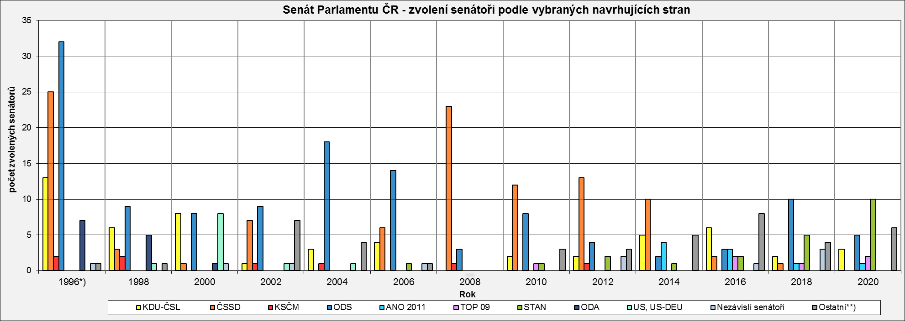
Senát Parlamentu ČR - zvolení senátoři podle vybraných navrhujících stran
 | KDU-ČSL | ČSSD | KSČM | ODS | ANO 2011 | TOP 09 | STAN | ODA | US, US-DEU | Nezávislí senátoři | Ostatní**)
1996*) | 13 | 25 | 2 | 32 | 0 | 0 | 0 | 7 | 0 | 1 | 1
1998 | 6 | 3 | 2 | 9 | 0 | 0 | 0 | 5 | 1 | 0 | 1
2000 | 8 | 1 | 0 | 8 | 0 | 0 | 0 | 1 | 8 | 1 | 0
2002 | 1 | 7 | 1 | 9 | 0 | 0 | 0 | 0 | 1 | 1 | 7
2004 | 3 | 0 | 1 | 18 | 0 | 0 | 0 | 0 | 1 | 0 | 4
2006 | 4 | 6 | 0 | 14 | 0 | 0 | 1 | 0 | 0 | 1 | 1
2008 | 0 | 23 | 1 | 3 | 0 | 0 | 0 | 0 | 0 | 0 | 0
2010 | 2 | 12 | 0 | 8 | 0 | 1 | 1 | 0 | 0 | 0 | 3
2012 | 2 | 13 | 1 | 4 | 0 | 0 | 2 | 0 | 0 | 2 | 3
2014 | 5 | 10 | 0 | 2 | 4 | 0 | 1 | 0 | 0 | 0 | 5
2016 | 6 | 2 | 0 | 3 | 3 | 2 | 2 | 0 | 0 | 1 | 8
2018 | 2 | 1 | 0 | 10 | 1 | 1 | 5 | 0 | 0 | 3 | 4
2020 | 3 | 0 | 0 | 5 | 1 | 2 | 10 | 0 | 0 | 0 | 6

*) v roce 1996 se konaly volby ve všech senátních obvodech (81)
**) ostatní navrhující strany: | 1996 - Demokratická unie
 | 1998 - Demokratická unie
 | 2002 - NEZÁVISLÍ, Sdružení nezávislých, HNHRM, Cesta Změny, Liberální reformní strana
 | 2004 - Strana zelených, NEZÁVISLÍ, SNK Sdružení nezávislých, Evropští demokraté
 | 2006 - Strana pro otevřenou společnost
 | 2010 - Severočeši.cz, Nestraníci
 | 2012 - Strana zelených, Česká pirátská strana, Ostravak
 | 2014 - Strana zelených, Starostové pro Liberecký kraj, Strana soukromníků České republiky, Strana Práv Občanů ZEMANOVCI
 | 2016 - Severočeši.cz, Strana zelených, Nestraníci, Hnutí pro Prahu 11, Starostové pro Liberecký kraj, Občané patrioti, OBČANÉ SPOLU - NEZÁVISLÍ
 | 2018 - Česká pirátská strana, Ostravak, SENÁTOR 21, "Marek Hilšer do Senátu"
 | 2020 - Starostové pro Liberecký kraj, Svobodní, Česká pirátská strana, Hradecký demokratický klub, SENÁTOR 21

